星级实验室
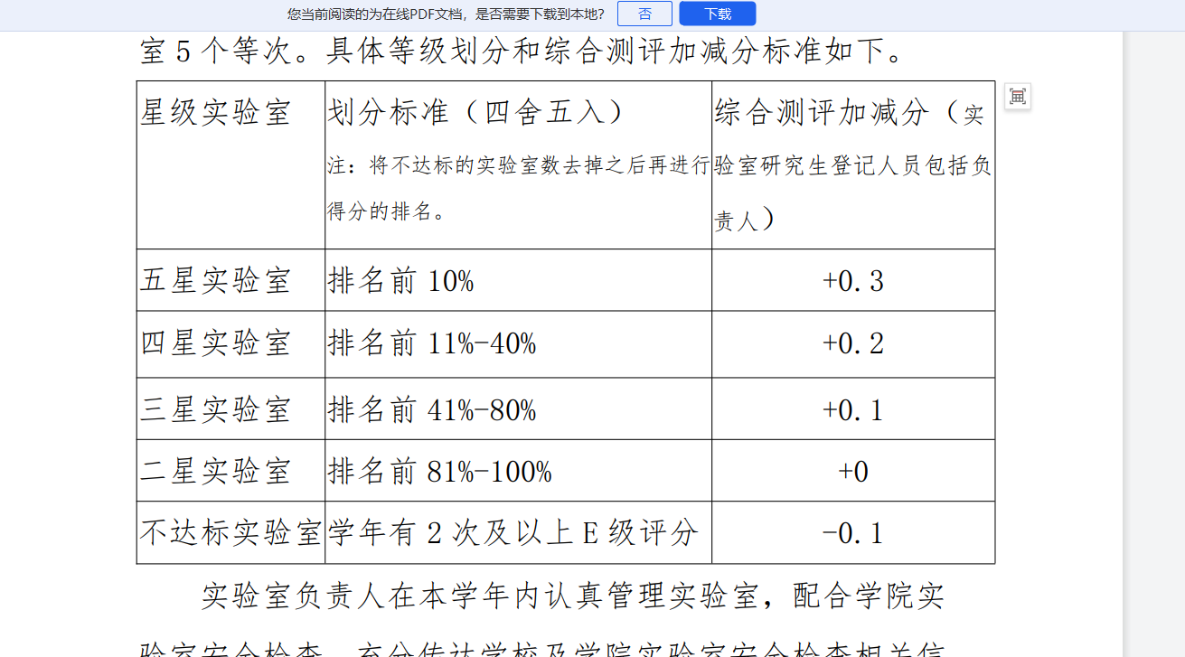
实验室门牌号 | 总分 | 排名 | 星级实验室
教三1楼东 | 35 | 1 | 五星实验室
教三101-2 | 35 | 1 | 五星实验室
教三101-3 | 35 | 1 | 五星实验室
中厅2 | 35 | 1 | 五星实验室
中厅3 | 35 | 1 | 五星实验室
101-1 | 35 | 1 | 五星实验室
108 | 35 | 1 | 五星实验室
201 | 35 | 1 | 五星实验室
203 | 35 | 1 | 五星实验室
327 | 35 | 1 | 五星实验室
412 | 35 | 1 | 五星实验室
522-1 | 35 | 1 | 五星实验室
602 | 35 | 1 | 五星实验室
608 | 35 | 1 | 五星实验室
616-618 | 35 | 1 | 五星实验室
619 | 35 | 1 | 五星实验室
620 | 35 | 1 | 五星实验室
623 | 35 | 1 | 五星实验室
104 | 32 | 19 | 四星实验室
308 | 32 | 19 | 四星实验室
323 | 32 | 19 | 四星实验室
411 | 32 | 19 | 四星实验室
416 | 32 | 19 | 四星实验室
423（里间） | 32 | 19 | 四星实验室
504（内） | 32 | 19 | 四星实验室
507 | 32 | 19 | 四星实验室
509 | 32 | 19 | 四星实验室 | 五星级实验室 | 58*0.1=5.8
518-520 | 32 | 19 | 四星实验室 | 四星级实验室 | 58*0.4=23.2
621 | 32 | 19 | 四星实验室
612 | 32 | 19 | 四星实验室 | 三星级实验室 | 58*0.8=46.4
614 | 30 | 31 | 三星实验室 | 二星级实验室 | 58*1=58
教三1楼西 | 30 | 31 | 三星实验室 | 不达标实验室 | 学年有2次及以上E级评分
教三101-1 | 30 | 31 | 三星实验室
教三112 | 29 | 34 | 三星实验室
208-1 | 29 | 34 | 三星实验室
215 | 29 | 34 | 三星实验室
312 | 29 | 34 | 三星实验室
407 | 29 | 34 | 三星实验室
625 | 29 | 34 | 三星实验室
701 | 29 | 34 | 三星实验室
教三101-4 | 27 | 41 | 三星实验室
202 | 27 | 41 | 三星实验室
217 | 27 | 41 | 三星实验室
504（外） | 27 | 41 | 三星实验室
209 | 26 | 45 | 三星实验室
329 | 26 | 45 | 三星实验室
320 | 24 | 47 | 二星实验室
401（左侧） | 24 | 47 | 二星实验室
402 | 24 | 47 | 二星实验室
427 | 24 | 47 | 二星实验室
513-515 | 24 | 47 | 二星实验室
318 | 23 | 52 | 二星实验室
325 | 23 | 52 | 二星实验室
506 | 21 | 54 | 二星实验室
406 | 21 | 54 | 二星实验室
414 | 21 | 54 | 二星实验室
419 | 20 | 57 | 二星实验室
404 | 15 | 58 | 二星实验室
115 | 13 |  | 不达标实验室
502 | 11 |  | 不达标实验室
409 | 10 |  | 不达标实验室
420 | 16 |  | 不达标实验室

